상품제안서
롤 점착메모지 | 상품코드: S05539

 |  |  |  |  |  |  | 02-713-8555 | www.synergygift.co.kr
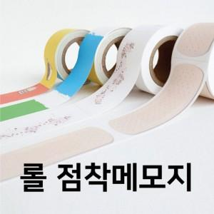 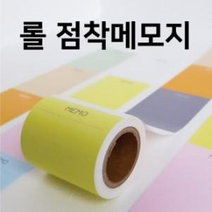

【상세/제작정보】

【인쇄/포장옵션】 | 풀칼라 / 포장불가능

【공급단가】 | 수량 | 100~ | 500~ | 1,000~ | 3,000~ | 5,000~
*VAT별도 | 25mm | 1,950원 | 1,790원 | 1,750원 | 1,680원 | 1,610원
 | 48mm | 2,830원 | 2,640원 | 2,580원 | 2,480원 | 2,380원

【상품 URL】 | https://www.synergygift.co.kr:443/src/goods_detail.php?gdno=17694

